정탐내역
번호 | 알림일시 | 대상 카메라 | 분류 | 내용 | 2차 사유 | LLM 모델 | 프롬프트 | AI 응답(초) | YOLO conf | 스냅샷
1 | 2026-05-19 06:39:18 | 사리현벽제 - 고양(3급 유효상) | AI 감지 | 안전모 미착용 감지 | hazard_안전모=작업자가 안전모를 착용하지 않은 채 현장을 보행 중입니다. | gemini-3.1-flash-lite | 공통prompt | 8.7 | 0.47 | 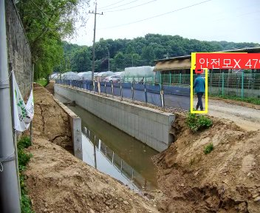
2 | 2026-05-16 06:50:21 | 사리현벽제 - 고양(3급 유효상) | AI 감지 | 안전모 미착용 감지 | hazard_안전모=작업자가 안전모를 착용하지 않은 상태로 현장에 서 있는 것이 확인됨 | gemini-3.1-flash-lite | 공통prompt | 20.5 |  | 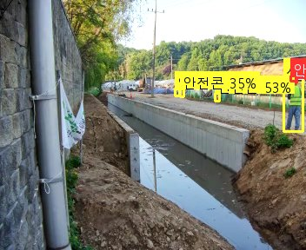
3 | 2026-05-16 06:43:56 | 사리현벽제 - 고양(3급 유효상) | AI 감지 | 안전모 미착용 감지 | hazard_안전모=작업자가 안전모를 착용하지 않은 상태로 현장을 보행 중입니다. | gemini-3.1-flash-lite | 공통prompt | 8.5 |  | 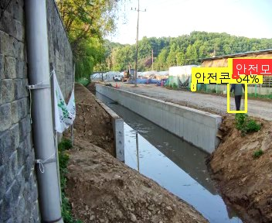
4 | 2026-05-16 06:39:40 | 사리현벽제 - 고양(3급 유효상) | AI 감지 | 안전모 미착용 감지 | hazard_안전모=현장 내 작업자가 안전모를 착용하지 않은 상태로 보행 중입니다. | gemini-3.1-flash-lite | 공통prompt | 2 |  | 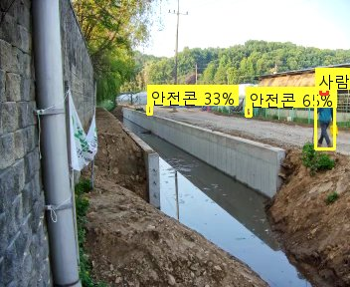
5 | 2026-05-16 06:34:24 | 흥부지구 - 화성수원(7급 서영천) | AI 감지 | 중장비 접근 위험: 3명 | warning_close_to_machinery=backup(Gemini): 중앙의 작업자 3명이 중장비와 근접한 거리에서 작업 중입니다. | 주모델실패: LLM 서버 일시 장애 | gemini-2.5-flash | 고소작업관리자 | 6.4 |  | 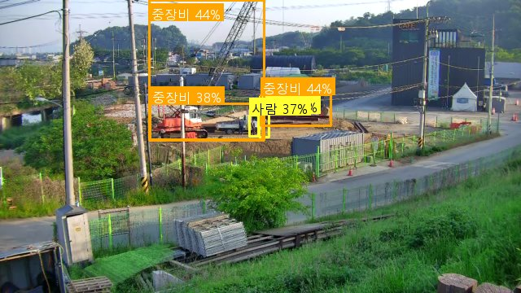
6 | 2026-05-10 10:55:03 | 소청(공공하수) - 강화옹진(3급 정운천) | AI 감지 | 안전모 미착용 감지 | hazard_안전모=차량 적재함에 탑승한 작업자가 안전모를 착용하지 않은 상태입니다. | gemini-3.1-flash-lite-preview | 고소작업관리자 | 7.4 |  | 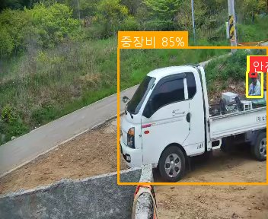
7 | 2026-05-10 10:52:41 | 백학지구 - 연포천(4급 방성경) | AI 감지 | 안전모 미착용 감지 | hazard_안전모=작업 현장 내에서 안전모를 착용하지 않은 작업자가 확인됨 | gemini-3.1-flash-lite-preview | 공통prompt | 5 |  | 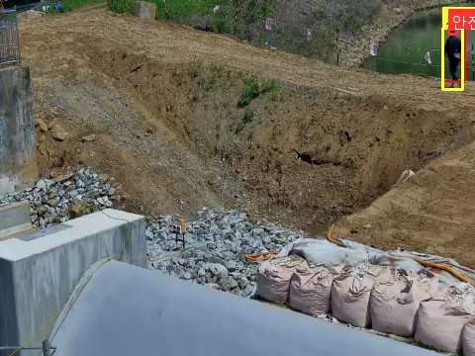
8 | 2026-05-10 10:50:37 | 소청(공공하수) - 강화옹진(3급 정운천) | AI 감지 | 안전모 미착용 감지 | hazard_안전모=작업자가 안전모를 착용하지 않은 상태로 현장 내 이동 중입니다. | gemini-3.1-flash-lite-preview | 고소작업관리자 | 18 |  | 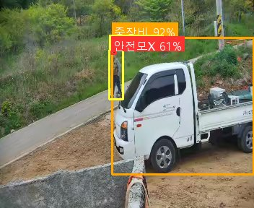
9 | 2026-05-10 10:48:21 | 대연평(공공하수) - 강화옹진(6급 이병윤) | AI 감지 | 안전모 미착용 감지 | hazard_안전모=현장 내 작업자 중 안전모를 착용하지 않은 인원이 확인되어 안전 조치가 필요합니다. | gemini-3.1-flash-lite-preview | 고소작업관리자 | 3.3 |  | 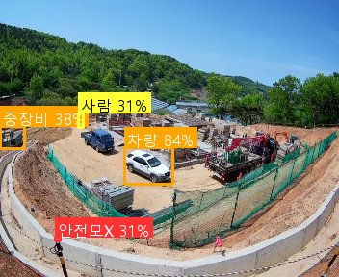
10 | 2026-05-10 10:48:03 | 유정호수 - 양평광주서울(4급 안수빈) | AI 감지 | 안전모 미착용 감지 | hazard_안전모=작업자 2명 모두 안전모를 착용하지 않고 현장을 보행 중입니다. | gemini-3.1-flash-lite-preview | 공통prompt | 8.5 |  | 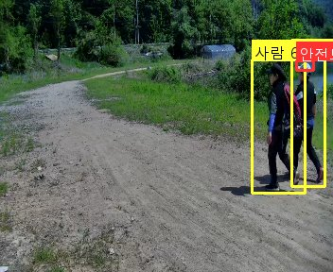
11 | 2026-05-10 10:45:56 | 소청(공공하수) - 강화옹진(3급 정운천) | AI 감지 | 안전모 미착용 감지 | hazard_안전모=작업자가 안전모를 착용하지 않은 상태로 차량 주변에서 작업 중입니다. | gemini-3.1-flash-lite-preview | 고소작업관리자 | 6.9 |  | 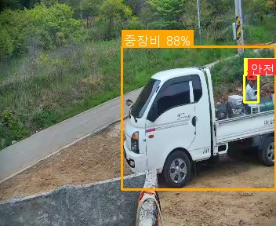
12 | 2026-05-10 10:41:28 | 대연평(공공하수) - 강화옹진(6급 이병윤) | AI 감지 | 안전모 미착용 감지 | hazard_안전모=현장 내 작업자가 안전모를 착용하지 않은 상태로 확인되어 안전 조치가 필요합니다. | gemini-3.1-flash-lite-preview | 고소작업관리자 | 3.2 |  | 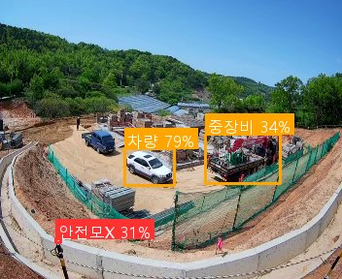
13 | 2026-05-10 10:37:55 | 소청(공공하수) - 강화옹진(3급 정운천) | AI 감지 | 안전모 미착용 감지 | hazard_안전모=작업자가 안전모를 착용하지 않고 현장에서 이동 중입니다. | gemini-3.1-flash-lite-preview | 고소작업관리자 | 7.6 |  | 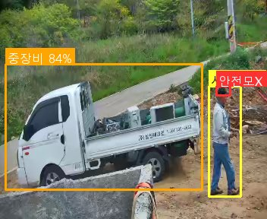
14 | 2026-05-10 10:37:45 | 대연평(공공하수) - 강화옹진(6급 이병윤) | AI 감지 | 안전모 미착용 감지 | hazard_안전모=현장 내 작업자가 안전모를 착용하지 않은 상태로 확인되어 안전 조치가 필요합니다. | gemini-3.1-flash-lite-preview | 고소작업관리자 | 24.7 |  | 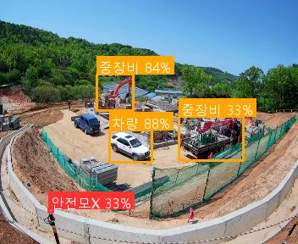
15 | 2026-05-10 10:31:30 | 소청(공공하수) - 강화옹진(3급 정운천) | AI 감지 | 안전모 미착용 감지 | hazard_안전모=작업자가 안전모를 착용하지 않은 상태로 현장에 위치하고 있습니다. | gemini-3.1-flash-lite-preview | 고소작업관리자 | 2.6 |  | 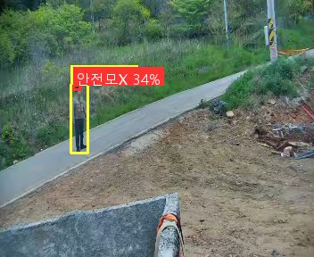
16 | 2026-05-10 10:30:55 | 사리현벽제 - 고양(3급 유효상) | AI 감지 | 안전모 미착용 감지 | hazard_안전모=트랙터 운전자가 안전모를 착용하지 않은 상태로 확인됨 | gemini-3.1-flash-lite-preview | 공통prompt | 15.8 |  | 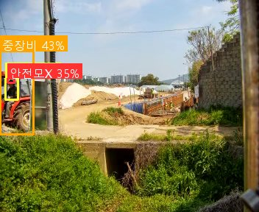
17 | 2026-05-10 10:27:36 | 유정호수 - 양평광주서울(4급 안수빈) | AI 감지 | 안전모 미착용 감지 | hazard_안전모=작업 현장 내 보행자 2명이 안전모를 착용하지 않은 상태로 확인됨 | gemini-3.1-flash-lite-preview | 공통prompt | 3 |  | 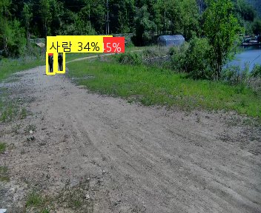
18 | 2026-05-10 10:20:13 | 흥황지구 - 강화옹진(4급 정보근) | AI 감지 | 안전모 미착용 감지 | hazard_안전모=오토바이 운전자가 안전모를 착용하지 않은 상태로 현장을 통행 중입니다. | gemini-3.1-flash-lite-preview | 고소작업관리자 | 8.7 |  | 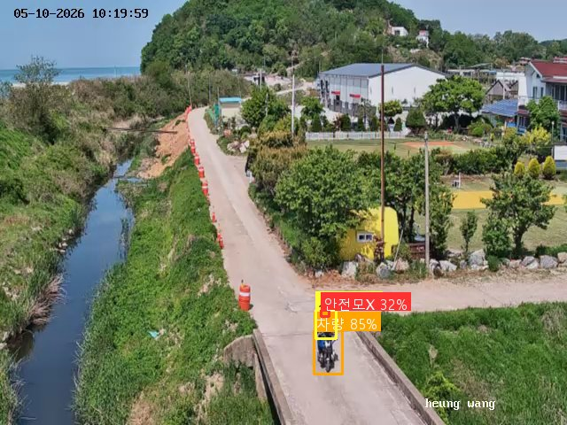
19 | 2026-05-10 10:10:11 | 대연평(공공하수) - 강화옹진(6급 이병윤) | AI 감지 | 안전모 미착용 감지 | hazard_안전모=현장 내 작업자가 안전모를 착용하지 않은 상태로 확인되어 안전 조치가 필요합니다. | gemini-3.1-flash-lite-preview | 고소작업관리자 | 15.4 |  | 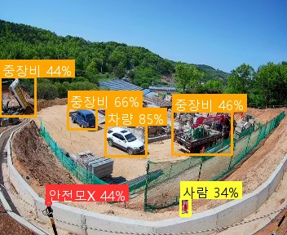
20 | 2026-05-10 10:09:02 | 흥황지구 - 강화옹진(4급 정보근) | AI 감지 | 안전모 미착용 감지 | hazard_안전모=작업자가 안전모를 착용하지 않고 현장을 보행 중입니다. | gemini-3.1-flash-lite-preview | 고소작업관리자 | 12.9 |  | 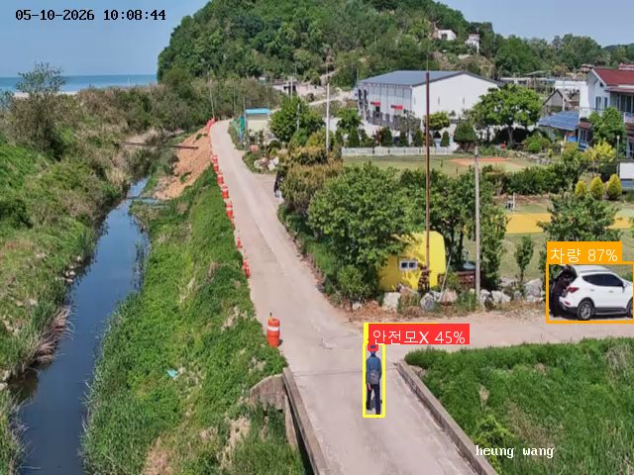
21 | 2026-05-10 10:07:51 | 태리지구 - 김포(6급 권민정) | AI 감지 | 안전모 미착용 감지 | hazard_안전모=화면 내 작업자 2명 모두 안전모를 착용하지 않은 상태로 확인됨 | gemini-3.1-flash-lite-preview | 고소작업관리자 | 10.2 |  | 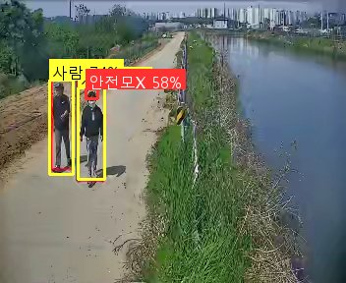
22 | 2026-05-10 10:01:25 | 백사지구 - 여주이천(6급 이재인) | AI 감지 | 안전모 미착용 감지 | hazard_안전모=작업자가 안전모를 착용하지 않은 채 논에서 작업 중입니다. | gemini-3.1-flash-lite-preview | 공통prompt | 17.2 |  | 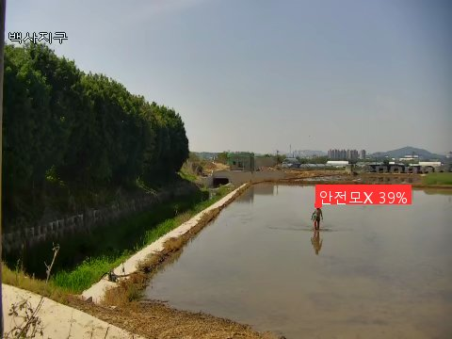
23 | 2026-05-10 09:58:01 | 대연평(공공하수) - 강화옹진(6급 이병윤) | AI 감지 | 안전모 미착용 감지 | hazard_안전모=현장 내 작업자가 안전모를 착용하지 않은 상태로 확인됨 | gemini-3.1-flash-lite-preview | 고소작업관리자 | 11.8 |  | 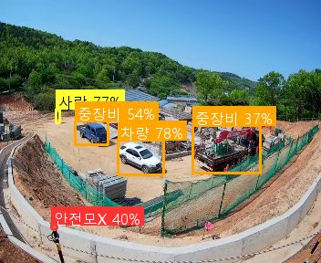
24 | 2026-05-10 09:57:53 | 흥황지구 - 강화옹진(4급 정보근) | AI 감지 | 안전모 미착용 감지 | hazard_안전모=현장 내 작업자로 보이는 인원이 안전모를 착용하지 않은 상태로 확인됨 | gemini-3.1-flash-lite-preview | 고소작업관리자 | 4.4 |  | 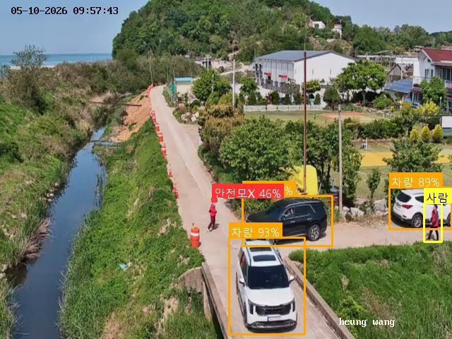
25 | 2026-05-10 09:52:34 | 소청(공공하수) - 강화옹진(3급 정운천) | AI 감지 | 안전모 미착용 감지 | hazard_안전모=작업자가 안전모를 착용하지 않은 상태로 현장 내에 위치하고 있습니다. | gemini-3.1-flash-lite-preview | 고소작업관리자 | 10.4 |  | 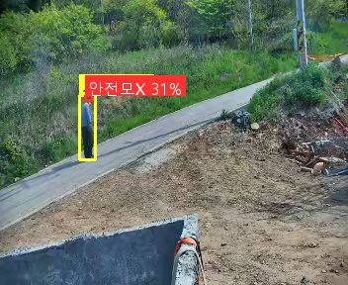
26 | 2026-05-10 09:48:36 | 유정호수 - 양평광주서울(4급 안수빈) | AI 감지 | 안전모 미착용 감지 | hazard_안전모=작업자가 안전모를 착용하지 않은 상태로 현장을 보행 중입니다. | gemini-3.1-flash-lite-preview | 공통prompt | 4.1 |  | 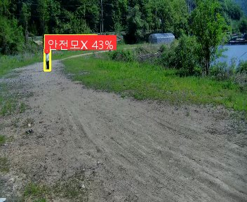
27 | 2026-05-10 09:44:07 | 유정호수 - 양평광주서울(4급 안수빈) | AI 감지 | 안전모 미착용 감지 | hazard_안전모=작업자가 안전모를 착용하지 않고 현장을 보행 중입니다. | gemini-3.1-flash-lite-preview | 공통prompt | 4 |  | 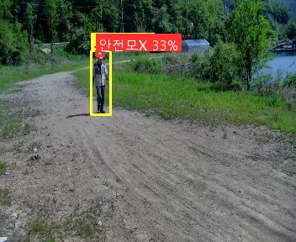
28 | 2026-05-10 09:37:54 | 사리현벽제 - 고양(3급 유효상) | AI 감지 | 안전모 미착용 감지 | hazard_안전모=현장 내 작업자가 안전모를 착용하지 않은 상태로 확인됨 | gemini-3.1-flash-lite-preview | 공통prompt | 13.1 |  | 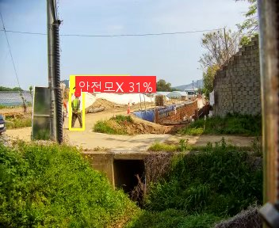
29 | 2026-05-10 09:33:26 | 유정호수 - 양평광주서울(4급 안수빈) | AI 감지 | 안전모 미착용 감지 | hazard_안전모=화면 내 작업자가 안전모를 착용하지 않고 보행 중입니다. | gemini-3.1-flash-lite-preview | 공통prompt | 23.6 |  | 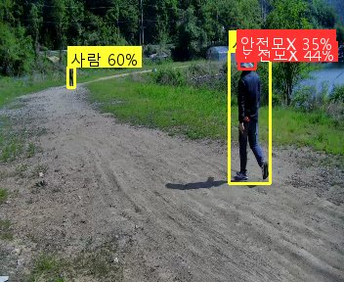
30 | 2026-05-10 09:33:18 | 사리현벽제 - 고양(3급 유효상) | AI 감지 | 안전모 미착용 감지 | hazard_안전모=현장 내 작업자가 안전모를 착용하지 않은 상태로 확인됨 | gemini-3.1-flash-lite-preview | 공통prompt | 5.9 |  | 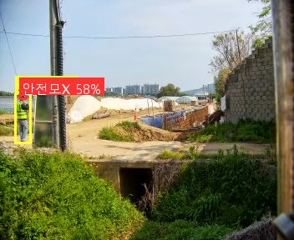
31 | 2026-05-10 09:22:00 | 대연평(공공하수) - 강화옹진(6급 이병윤) | AI 감지 | 안전모 미착용 감지 | hazard_안전모=작업 현장 내 안전모를 착용하지 않은 작업자가 식별되어 안전 조치가 필요합니다. | gemini-3.1-flash-lite-preview | 고소작업관리자 | 21.5 |  | 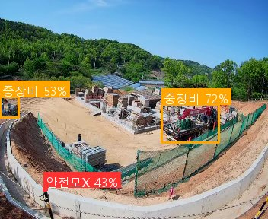
32 | 2026-05-10 09:19:18 | 흥황지구 - 강화옹진(4급 정보근) | AI 감지 | 안전모 미착용 감지 | hazard_안전모=오토바이 운전자가 안전모를 착용하지 않은 상태로 현장 인근을 주행 중입니다. | gemini-3.1-flash-lite-preview | 고소작업관리자 | 11.7 |  | 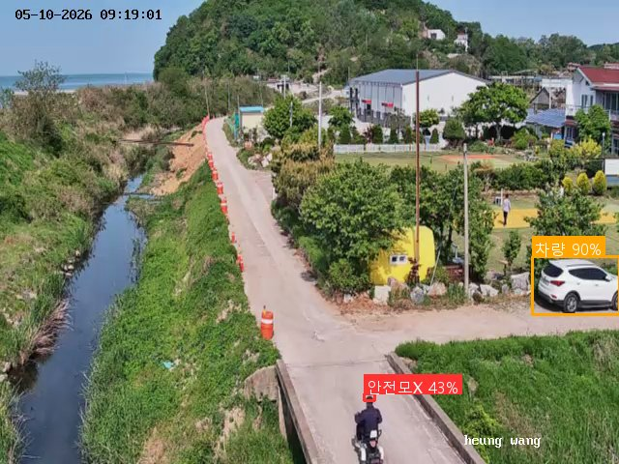
33 | 2026-05-06 14:07:16 | 원삼면 - 안성(3급 이성주) | AI 감지 | 안전모 미착용 감지 | hazard_안전모=작업자가 안전모 대신 일반 모자를 착용하고 있어 안전모 미착용 규정을 위반함 | gemini-3.1-flash-lite-preview | 고소작업관리자 | 29.5 |  | 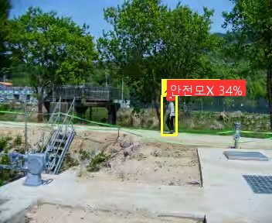
34 | 2026-05-06 13:50:32 | 삼인동1 - 평택(4급 안현빈) | AI 감지 | 중장비 접근 위험: 2명 | warning_close_to_machinery=backup(Gemini): 중앙 작업자가 중장비 바로 옆에서 작업 중이며, 우측 작업자들도 장비에 근접해 있습니다. | 주모델실패: LLM 서버 일시 장애 | gemini-2.5-flash | 고소작업관리자 | 9.4 |  | 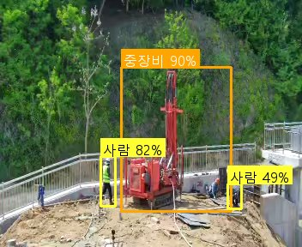
35 | 2026-05-03 11:50:56 | 포승중심지2 - 평택(3급 이윤희) | AI 감지 | 안전모 미착용 감지 | hazard_안전모=화면 내 작업자 중 안전모를 착용하지 않은 인원이 확인되어 안전 조치가 필요합니다. | gemini-3.1-flash-lite-preview | 고소작업관리자 | 10.2 |  | 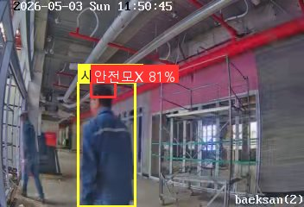
36 | 2026-05-03 11:31:26 | 사리현벽제 - 고양(3급 유효상) | AI 감지 | 안전모 미착용 감지 | hazard_안전모=작업자가 안전모를 착용하지 않고 현장에 서 있는 것이 확인됨 | gemini-3.1-flash-lite-preview | 공통prompt | 1.9 |  | 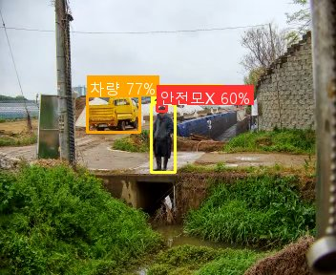
37 | 2026-05-03 10:12:07 | 포승중심지1 - 평택(3급 이윤희) | AI 감지 | 안전모 미착용 감지 | hazard_안전모=작업자가 안전모를 착용하지 않은 상태로 현장을 이동 중입니다. | gemini-3.1-flash-lite-preview | 고소작업관리자 | 2.3 |  | 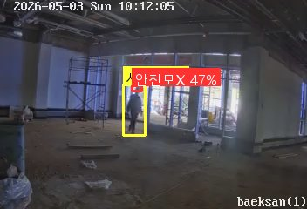
38 | 2026-05-03 09:07:23 | 포승중심지1 - 평택(3급 이윤희) | AI 감지 | 안전모 미착용 감지 | hazard_안전모=작업자가 안전모를 착용하지 않은 상태로 현장 내에서 이동 중입니다. | gemini-3.1-flash-lite-preview | 고소작업관리자 | 2 |  | 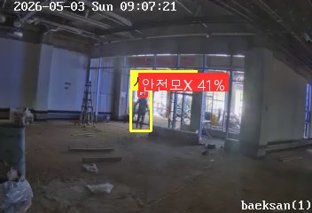
39 | 2026-05-03 09:02:58 | 포승중심지1 - 평택(3급 이윤희) | AI 감지 | 안전모 미착용 감지 | hazard_안전모=작업자가 안전모를 착용하지 않은 상태로 현장 내에서 이동 중입니다. | gemini-3.1-flash-lite-preview | 고소작업관리자 | 2 |  | 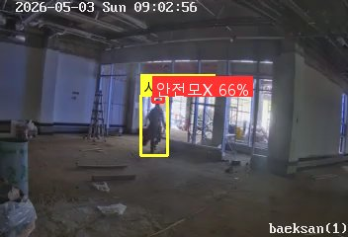
40 | 2026-04-28 19:06:18 | 삼인동2 - 평택(4급 안현빈) | AI 감지 | 위험구역 진입: 1명 | warning_people_in_controlled_area=위험구역으로 설정된 장소에 작업자가 진입하여 이동 중입니다. | gemini-3.1-flash-lite-preview | 고소작업관리자 | 10.5 |  | 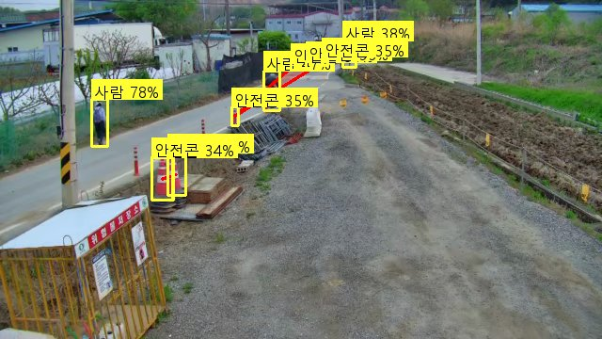
41 | 2026-04-28 19:06:17 | 삼인동2 - 평택(4급 안현빈) | AI 감지 | 안전모 미착용 감지 | hazard_안전모=작업자가 안전모를 착용하지 않고 현장을 보행 중입니다. | gemini-3.1-flash-lite-preview | 고소작업관리자 | 21.2 |  | 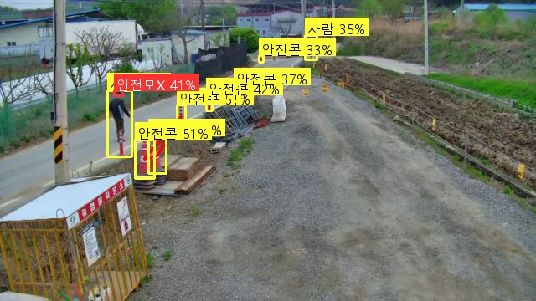
42 | 2026-04-28 08:10:16 | 구법지구 - 고양(4급 최오준) | AI 감지 | 안전모 미착용 감지 | hazard_안전모=화면 내 보행자가 안전모를 착용하지 않은 상태로 확인됨 | gemini-3.1-flash-lite-preview | 공통prompt | 21.8 |  | 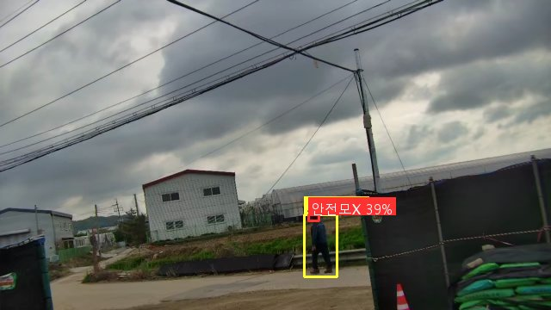
43 | 2026-04-28 08:08:19 | 단월면2 - 양평광주서울(4급 양나래) | AI 감지 | 중장비 접근 위험: 1명 | warning_close_to_machinery=굴착기 작업 반경 내에 작업자가 근접해 있어 충돌 위험이 있습니다. | gemini-3.1-flash-lite-preview | 공통prompt | 27.4 |  | 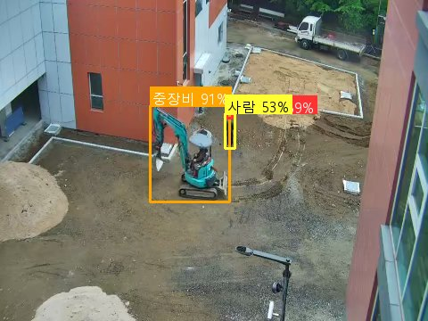
44 | 2026-04-28 08:05:24 | 단월면2 - 양평광주서울(4급 양나래) | AI 감지 | 안전모 미착용 감지 | hazard_안전모=현장 내 작업자가 안전모를 착용하지 않은 상태로 확인됨 | gemini-3.1-flash-lite-preview | 공통prompt | 11.6 |  | 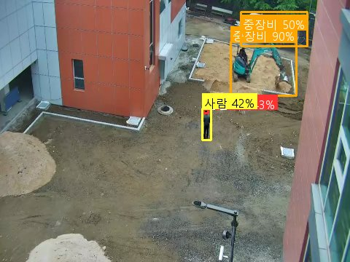
45 | 2026-04-28 08:03:36 | 단월면 - 양평광주서울(4급 양나래) | AI 감지 | 중장비 접근 위험: 1명 | warning_close_to_machinery=굴착기 작업 반경 내에 작업자가 근접하여 충돌 위험이 있습니다. | gemini-3.1-flash-lite-preview | 공통prompt | 22.3 |  | 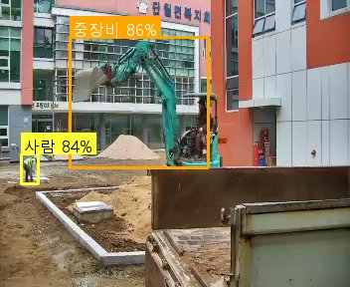
46 | 2026-04-28 07:59:04 | 포승중심지2 - 평택(3급 이윤희) | AI 감지 | 안전모 미착용 감지 | hazard_안전모=backup(OpenAI): 작업자가 안전모를 착용하지 않고 있습니다. | 주모델실패: LLM 서버 일시 장애 | gpt-4o-mini | 고소작업관리자 | 11.3 |  | 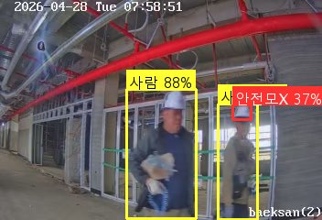
47 | 2026-04-28 07:55:09 | 원삼면 - 안성(3급 이성주) | AI 감지 | 안전모 미착용 감지 | hazard_안전모=작업자가 안전모를 착용하지 않은 상태로 현장 내를 보행 중입니다. | gemini-3.1-flash-lite-preview | 고소작업관리자 | 22.4 |  | 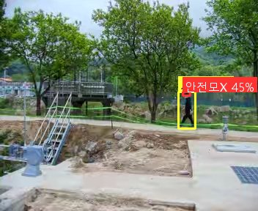
48 | 2026-04-28 07:54:46 | 포승중심지2 - 평택(3급 이윤희) | AI 감지 | 안전모 미착용 감지 | hazard_안전모=backup(OpenAI): 작업자가 안전모를 착용하지 않고 작업 중입니다. | 주모델실패: LLM 서버 일시 장애 | gpt-4o-mini | 고소작업관리자 | 11.1 |  | 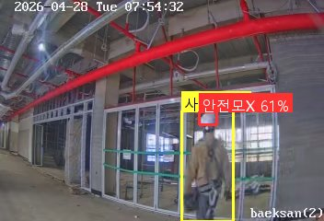
49 | 2026-04-28 07:52:44 | 풍무역세권2 - 김포(4급 김태우) | AI 감지 | 안전모 미착용 감지 | hazard_안전모=backup(OpenAI): 작업자가 안전모를 착용하지 않고 작업 중입니다. | 주모델실패: LLM 서버 일시 장애 | gpt-4o-mini | 공통prompt | 17.8 |  | 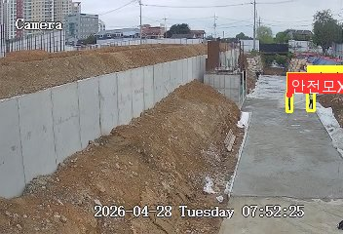
50 | 2026-04-28 07:51:48 | 상방지구 - 강화옹진(4급 김유라) | AI 감지 | 안전모 미착용 감지 | hazard_안전모=작업자가 안전모를 착용하지 않은 상태로 현장을 보행 중입니다. | gemini-3.1-flash-lite-preview | 고소작업관리자 | 10.8 |  | 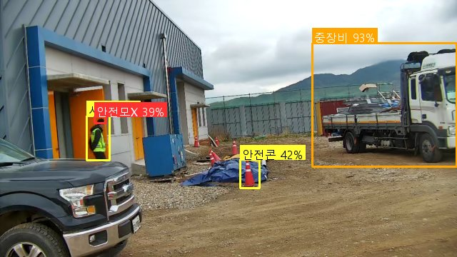
51 | 2026-04-28 07:48:29 | 단월면 - 양평광주서울(4급 양나래) | AI 감지 | 안전모 미착용 감지 | hazard_안전모=우측 건물 옆에 서 있는 작업자가 안전모를 착용하지 않은 상태로 확인됨 | gemini-3.1-flash-lite-preview | 공통prompt | 39.6 |  | 
52 | 2026-04-28 07:42:55 | 원삼면 - 안성(3급 이성주) | AI 감지 | 안전모 미착용 감지 | hazard_안전모=작업 구역 내 보행자가 안전모를 착용하지 않은 상태로 확인됨 | gemini-3.1-flash-lite-preview | 고소작업관리자 | 16.7 |  | 
53 | 2026-04-28 07:38:14 | 원삼면 - 안성(3급 이성주) | AI 감지 | 안전모 미착용 감지 | hazard_안전모=작업자가 안전모를 착용하지 않은 상태로 현장을 보행 중입니다. | gemini-3.1-flash-lite-preview | 고소작업관리자 | 20.5 |  | 
54 | 2026-04-28 07:36:33 | 단월면2 - 양평광주서울(4급 양나래) | AI 감지 | 안전모 미착용 감지 | hazard_안전모=현장에 작업자 2명이 확인되며, 모두 안전모를 착용하지 않은 상태입니다. | gemini-3.1-flash-lite-preview | 공통prompt | 20 |  | 
55 | 2026-04-28 06:06:14 | 원삼면 - 안성(3급 이성주) | AI 감지 | 안전모 미착용 감지 | hazard_안전모=현장 내 작업자가 안전모를 착용하지 않은 상태로 이동 중입니다. | gemini-3.1-flash-lite-preview | 고소작업관리자 | 9.8 |  | 
56 | 2026-04-28 06:05:43 | 마둔1 - 안성(4급 김동규) | AI 감지 | 안전모 미착용 감지 | hazard_안전모=작업자가 안전모를 착용하지 않은 상태로 현장에 위치하고 있습니다. | gemini-3.1-flash-lite-preview | 고소작업관리자 | 16.4 |  | 
57 | 2026-04-28 05:55:11 | 구법지구 - 고양(4급 최오준) | AI 감지 | 안전모 미착용 감지 | hazard_안전모=현장 내 작업자가 안전모를 착용하지 않은 상태로 보행 중입니다. | gemini-3.1-flash-lite-preview | 공통prompt | 7.8 |  | 
58 | 2026-04-28 05:48:51 | 동방(배수) - 화성수원(4급 임서연) | AI 감지 | 안전모 미착용 감지 | hazard_안전모=작업자가 안전모를 착용하지 않고 현장을 보행 중입니다. | gemini-3.1-flash-lite-preview | 공통prompt | 13.4 |  | 
59 | 2026-04-28 05:48:07 | 태리지구 - 김포(6급 권민정) | AI 감지 | 안전모 미착용 감지 | hazard_안전모=작업자가 안전모를 착용하지 않고 현장을 보행 중입니다. | gemini-3.1-flash-lite-preview | 고소작업관리자 | 18.5 |  | 
60 | 2026-04-27 19:53:46 | 구장지구3 - 안성(6급 박동식) | AI 감지 | 안전모 미착용 감지 | hazard_안전모=backup(OpenAI): 작업자가 안전모 없이 불 근처에서 작업 중입니다. | 주모델실패: LLM 서버 일시 장애 | gpt-4o-mini | 고소작업관리자 | 25.5 |  | 
61 | 2026-04-27 19:51:03 | 원삼면 - 안성(3급 이성주) | AI 감지 | 안전모 미착용 감지 | hazard_안전모=backup(OpenAI): 작업자가 안전모를 착용하지 않고 작업 중입니다. | 주모델실패: LLM 서버 일시 장애 | gpt-4o-mini | 고소작업관리자 | 18.2 |  | 
62 | 2026-04-27 19:43:39 | 구장지구3 - 안성(6급 박동식) | AI 감지 | 안전모 미착용 감지 | hazard_안전모=backup(OpenAI): 작업자가 안전모를 착용하지 않고 작업 중입니다. | 주모델실패: 타임아웃(응답 지연) | gpt-4o-mini | 고소작업관리자 | 63.4 |  | 
63 | 2026-04-27 19:32:14 | 흥천지구 - 여주이천(3급 이용일) | AI 감지 | 중장비 접근 위험: 2명 | warning_close_to_machinery=backup(OpenAI): 작업자가 중장비 근처에서 위험하게 작업 중입니다. | 주모델실패: LLM 서버 일시 장애 | gpt-4o-mini | 공통prompt | 38.5 |  | 
64 | 2026-04-27 18:50:36 | 흥부지구 - 화성수원(7급 서영천) | AI 감지 | 차량 접근 위험: 2명 | warning_close_to_vehicle=backup(OpenAI): 차량이 접근 중이며, 작업자와의 거리 위험이 존재함 | 주모델실패: LLM 서버 일시 장애 | gpt-4o-mini | 고소작업관리자 | 14.1 |  | 
65 | 2026-04-27 18:39:09 | 유정호수 - 양평광주서울(4급 안수빈) | AI 감지 | 제한 구역에 진입 했습니다 | restricted_zone_0=backup(OpenAI): 제한 구역에 사람이 진입했습니다. | 주모델실패: LLM 서버 일시 장애 | gpt-4o-mini | 공통prompt | 9.6 |  | 
66 | 2026-04-27 18:29:37 | 진사지구 - 안성(4급 안상규) | AI 감지 | 안전모 미착용 감지 | hazard_안전모=작업 현장 내에서 안전모를 착용하지 않은 작업자가 확인됨 | gemini-3.1-flash-lite-preview | 고소작업관리자 | 19.6 |  | 
67 | 2026-04-27 18:13:12 | 양도지구 - 강화옹진(4급 김성윤) | AI 감지 | 안전모 미착용 감지 | hazard_안전모=backup(OpenAI): 작업자가 안전모를 착용하지 않고 있습니다. | 주모델실패: LLM 서버 일시 장애 | gpt-4o-mini | 공통prompt | 23.2 |  | 
68 | 2026-04-27 18:04:19 | 진사지구 - 안성(4급 안상규) | AI 감지 | 안전모 미착용 감지 | hazard_안전모=backup(OpenAI): 작업자가 안전모를 착용하지 않고 작업 구역에 있습니다. | 주모델실패: LLM 서버 일시 장애 | gpt-4o-mini | 고소작업관리자 | 14.7 |  | 
69 | 2026-04-27 17:59:26 | 태리지구 - 김포(6급 권민정) | AI 감지 | 안전모 미착용 감지 | hazard_안전모=작업자가 안전모를 착용하지 않고 현장을 보행 중입니다. | gemini-3.1-flash-lite-preview | 고소작업관리자 | 3 |  | 
70 | 2026-04-27 17:53:59 | 원삼면 - 안성(3급 이성주) | AI 감지 | 안전모 미착용 감지 | hazard_안전모=backup(OpenAI): 작업자가 안전모 없이 위험 지역 근처에 있습니다. | 주모델실패: LLM 서버 일시 장애 | gpt-4o-mini | 고소작업관리자 | 4.3 |  | 
71 | 2026-04-27 17:45:17 | 흥부지구 - 화성수원(7급 서영천) | AI 감지 | 차량 접근 위험: 1명 | warning_close_to_vehicle=backup(OpenAI): 작업자가 차량 접근 구역에 가까이 있습니다. | 주모델실패: LLM 서버 일시 장애 | gpt-4o-mini | 고소작업관리자 | 5 |  | 
72 | 2026-04-27 17:40:49 | 태리지구 - 김포(6급 권민정) | AI 감지 | 안전모 미착용 감지 | hazard_안전모=backup(OpenAI): 작업자가 안전모를 착용하지 않고 있습니다. | 주모델실패: LLM 서버 일시 장애 | gpt-4o-mini | 고소작업관리자 | 14.4 |  | 
73 | 2026-04-27 17:39:05 | 원삼면 - 안성(3급 이성주) | AI 감지 | 안전모 미착용 감지 | hazard_안전모=backup(OpenAI): 작업자가 안전모 없이 작업 구역에 있습니다. | 주모델실패: LLM 서버 일시 장애 | gpt-4o-mini | 고소작업관리자 | 12.1 |  | 
74 | 2026-04-27 17:34:22 | 유정호수 - 양평광주서울(4급 안수빈) | AI 감지 | 제한 구역에 진입 했습니다 | restricted_zone_0=backup(OpenAI): 제한 구역에 사람이 진입했습니다. | 주모델실패: LLM 서버 일시 장애 | gpt-4o-mini | 공통prompt | 6.1 |  | 
75 | 2026-04-27 17:27:57 | 흥부지구 - 화성수원(7급 서영천) | AI 감지 | 차량 접근 위험: 1명 | warning_close_to_vehicle=backup(OpenAI): 차량이 접근 중이며 작업자와의 거리 위험이 존재함 | 주모델실패: LLM 서버 일시 장애 | gpt-4o-mini | 고소작업관리자 | 20.7 |  | 
76 | 2026-04-25 09:36:52 | 풍무역세권 - 김포(4급 김태우) | AI 감지 | 안전모 미착용 감지 | hazard_안전모=작업 현장 내 안전모를 착용하지 않은 작업자가 확인되어 안전 조치가 필요합니다. | gemini-3.1-flash-lite-preview | 공통prompt | 2.8 |  | 
77 | 2026-04-25 09:33:58 | 삼인동2 - 평택(4급 안현빈) | AI 감지 | 안전모 미착용 감지 | hazard_안전모=현장 내 보행자가 안전모를 착용하지 않은 상태로 확인됨 | gemini-3.1-flash-lite-preview | 고소작업관리자 | 2.3 |  | 
78 | 2026-04-25 09:31:45 | 볼음마을하수 - 강화옹진(4급 유신욱) | AI 감지 | 차량 접근 위험: 1명 | warning_close_to_vehicle=차량 후방에 작업자가 근접해 있어 충돌 위험이 있습니다. | gemini-3.1-flash-lite-preview | 고소작업관리자 | 2.2 |  | 
79 | 2026-04-25 09:29:57 | 진사지구 - 안성(4급 안상규) | AI 감지 | 안전모 미착용 감지 | hazard_안전모=작업자가 안전모를 착용하지 않은 상태로 현장을 보행 중입니다. | gemini-3.1-flash-lite-preview | 고소작업관리자 | 2.5 |  | 
80 | 2026-04-25 09:28:38 | 구장지구3 - 안성(6급 박동식) | AI 감지 | 안전모 미착용 감지 | hazard_안전모=화면 우측 작업자가 안전모를 착용하지 않은 상태로 현장을 이동 중입니다. | gemini-3.1-flash-lite-preview | 고소작업관리자 | 2.5 |  | 
81 | 2026-04-25 09:25:57 | 풍무역세권2 - 김포(4급 김태우) | AI 감지 | 안전모 미착용 감지 | hazard_안전모=화면 하단 작업자가 안전모를 착용하지 않은 상태로 확인됨 | gemini-3.1-flash-lite-preview | 공통prompt | 2.9 |  | 
82 | 2026-04-25 09:11:50 | 대연평(공공하수) - 강화옹진(6급 이병윤) | AI 감지 | 안전모 미착용 감지 | hazard_안전모=현장 내 작업자 중 안전모를 착용하지 않은 인원이 확인되어 안전 조치가 필요합니다. | gemini-3.1-flash-lite-preview | 고소작업관리자 | 3.3 |  | 
83 | 2026-04-25 09:10:09 | 포승중심지1 - 평택(3급 이윤희) | AI 감지 | 안전모 미착용 감지 | hazard_안전모=화면 중앙의 작업자가 안전모를 착용하지 않은 상태로 확인됨 | gemini-3.1-flash-lite-preview | 고소작업관리자 | 3.9 |  | 
84 | 2026-04-25 09:10:03 | 구장지구3 - 안성(6급 박동식) | AI 감지 | 안전모 미착용 감지 | hazard_안전모=작업자가 안전모를 착용하지 않은 상태로 현장에서 작업 중입니다. | gemini-3.1-flash-lite-preview | 고소작업관리자 | 2.4 |  | 
85 | 2026-04-25 09:03:34 | 천서지구 - 양평광주서울(3급 이참범) | AI 감지 | 안전모 미착용 감지 | hazard_안전모=작업자가 안전모를 착용하지 않고 현장을 보행 중입니다. | gemini-3.1-flash-lite-preview | 공통prompt | 2.5 |  | 
86 | 2026-04-25 09:01:17 | 대연평(공공하수) - 강화옹진(6급 이병윤) | AI 감지 | 안전모 미착용 감지 | hazard_안전모=현장 내 작업자 중 안전모를 착용하지 않은 인원이 확인되어 안전 조치가 필요합니다. | gemini-3.1-flash-lite-preview | 고소작업관리자 | 2.2 |  | 
87 | 2026-04-25 08:58:28 | 포승중심지1 - 평택(3급 이윤희) | AI 감지 | 안전모 미착용 감지 | hazard_안전모=작업자가 안전모를 착용하지 않은 상태로 현장에서 작업 중입니다. | gemini-3.1-flash-lite-preview | 고소작업관리자 | 2.1 |  | 

